Cover
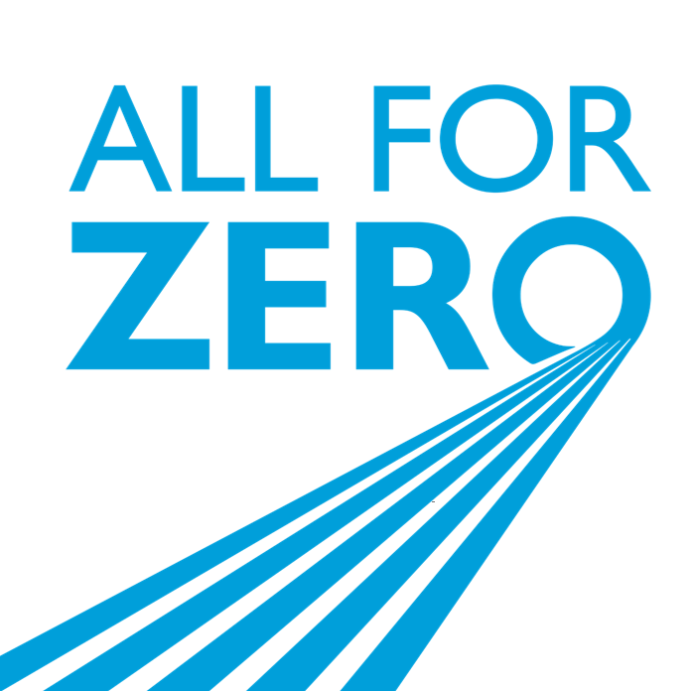

Bilancio Territoriale 2021 Friuli-Venezia Giulia

 | Sustainability Planning and Reporting
 | sostenibilita@a2a.eu

 | Website
 | https://www.a2a.eu/it/sostenibilita

